TODOS
 | CTR_COGER | CTR_PLAN | VALOR_PLAN | NOME_PLAN | CPF_CNPJ_PLAN | HISTÓRICO_PLAN | NPJ_PLAN | NOVA ANÁLISE | NOVA_COR | OBS1_PLAN | DUPLICADO | PF_PJ_PLAN | COR_PLAN | MCI_PLAN | NOVO CTR | PROVIDÊNCIA 2024
92 | 2020.000517292 | 2,020,000,517,292 | R$ 3,492.95 | JANUZZI E OLIVEIRA ADVOGADOS | 5925438000102 | Importe referente a CTR para atendimento às Recomendações deAuditoria 89.233 e 89.234. Contabilizado conforme colab tít ulo UU - Contabilização CTR - Rubrica 33251-9701. Credor semconta ativa, CTR DIJUR - Valores de 3º - Identificados - JA NUZZI E OLIVEIR | NPJ 20070086522 |  | VERDE |  |  | PJ | VERDE
2052 | 2022.000439408 | 2,022,000,439,408 | R$ 977.06 | MARDEGAN ADVOGADOS ASSOCIADOS | 636541000100 | PROTOCOLO: CTB.4935-2021.275629 CLIENTE: F R I M INFORMATICA E REPRESENTACOES COMERCIAIS LTDNPJ:NPJ: 91510209809 VALOR TOTAL DE HONORARIOS DEVIDOS POR NPJ- RS 4.396,77 ADVOGADO CREDOR: MARDEGAN ADVOGADOS ASSOCIADOS CNPJ/CPF: 00.636.541/0001-00 DMI | 91510209809 | DMI 2022/0000422253 NÃO É A CORRETA A CORRETA É DMI 2021/0000422253 NPJ OK, ADV 1/3 DE 2/3 | VERDE |  |  | PJ | VERDE
2081 | 2022.000455153 | 2,022,000,455,153 | R$ 152.40 | IVO ROBERTO PEREZ ADVOGADOS ASSOCIADOS | 3015285000122 | PROTOCOLO: CTB.4935-2021.289726 CLIENTE:MAURICIO FERNANDO THEODORO NPJ:20040047776 VLOR TOTAL DE HONORARIOS DEVIDOS POR NPJ : 609,614 ADVOGADO CREDOR: CORREA, MELLO E QUINTILIANO ADVOGADOS ASS CNPJ/CPF:03.015.285/0001-22 DMI DE RATEIO: 2022/0000 | 20040047776 | DMI E HISTÓRICO TÊM OUTRO NOME, MESMO CNPJ. NO PORTAL ESTE CNPJ ESTÁ CADASTRADO COM OS DOIS NOMES. DMI 2022/0000041191 NPJ OK, ADV 1/2 DE 1/2 | VERDE | 19/04 OUTRO NOME. DMI E HISTÓRICO TÊM OUTRO NOME, MESMO CNPJ. NO PORTAL ESTE CNPJ ESTÁ CADASTRADO COM OS DOIS NOMES |  | PJ | VERDE
2117 | 2022.000481783 | 2,022,000,481,783 | R$ 166.26 | REINALDO MARTINS E OSMAR GERALDO PINHATA - ADVOGADOS ASSOCIA | 4012060000185 | PROTOCOLO: CTB.4935-2022.042605 CLIENTE: LUCILENE SCABELLO NPJ:NPJ: 20040039541 VALOR TOTAL DE HONORARIOS DEVIDOS POR NPJ - rs 665,05 ADVOGADO CREDOR:REINALDO MARTINS E OSMAR GERALDO PINHATA ADVCNPJ/CPF: 04.012.060/0001-85 DMI DE RATEIO: 2022/4175 | 20040039541 | DMI INCOMPLETA NO HISTÓRICO, NÚMERO CORRETO: 2022/41758, NPJ OK, ADV OK 1/4 | VERDE |  |  | PJ | VERDE
2154 | 2022.000515547 | 2,022,000,515,547 | R$ 443.81 | MCR - NEGOCIOS E PARTICIPACOES LTDA | 5886717000104 | PROTOCOLO: SGV 61208174 CLIENTE: ELIPEL IND COM LTDA NPJ:NPJ: 29350000008 VALOR TOTAL DE HONORARIOS DEVIDOS POR NPJ- RS 3.467,28 ADVOGADO CREDOR: LIPPI E FERNANDES ADVOGADOS ASSOCIADOS CNPJ/CPF: 05.886.717/0001-04 DMI DE RATEIO: 2021/409288 MO | 29350000008 | DMI 2021/0000409288, A Ajure Terc será consultada sobre a mudança de tipo de empresa. Mesmo caso do NPJ 9022/9155235 | VERMELHO |  |  | PJ | VERDE
2 | 2020.000517211 | 2020.000517211 | R$ 5,333.33 | LUILTON PIO DE ALMEIDA | 21772185191 | Importe referente a CTR para atendimento às Recomendações deAuditoria 89.233 e 89.234. Contabilizado conforme colab tít ulo UU - Contabilização CTR - Rubrica 33251-9701. Credor falecido, CTR DIJUR - Valores de 3º - Identificados - LUILTON PINTO DE ALMEIDA | NPJ 86739402471 |  | VERDE |  |  | PF | VERDE
3 | 2020.000517212 | 2020.000517212 | R$ 14.40 | MARCELO DE SAMPAIO DIDONET | 36180343004 | Importe referente a CTR para atendimento às Recomendações deAuditoria 89.233 e 89.234. Contabilizado conforme colab tít ulo UU - Contabilização CTR - Rubrica 33251-9701. Credor semconta ativa, CTR DIJUR - Valores de 3º - Identificados - MA RCELO DE SAMPAI | NPJ 86598663616 |  | VERDE |  |  | PF | VERDE
4 | 2020.000517213 | 2020.000517213 | R$ 40.59 | BATISTA & BONADIO ADVOGADOS ASSOCIADOS | 5906323000162 | Importe referente a CTR para atendimento às Recomendações deAuditoria 89.233 e 89.234. Contabilizado conforme colab tít ulo UU - Contabilização CTR - Rubrica 33251-9701. Credor semconta ativa, CTR DIJUR - Valores de 3º - Identificados - BA TISTA & AMARAL | NPJ 20070079209 |  | VERDE |  |  | PJ | VERDE
5 | 2020.000517214 | 2020.000517214 | R$ 85.18 | MAURO LUIS CANDIDO SILVA E ADVOGADOS ASSOCIADOS | 1457543000103 | Importe referente a CTR para atendimento às Recomendações deAuditoria 89.233 e 89.234. Contabilizado conforme colab tít ulo UU - Contabilização CTR - Rubrica 33251-9701. Credor semconta ativa, CTR DIJUR - Valores de 3º - Identificados - MA URO LUIZ CANDID | NPJ 20060002728 |  | VERDE |  |  | PJ | VERDE
6 | 2020.000517215 | 2020.000517215 | R$ 368.63 | OSMAR MASSARI | 1309307849 | Importe referente a CTR para atendimento às Recomendações deAuditoria 89.233 e 89.234. Contabilizado conforme colab tít ulo UU - Contabilização CTR - Rubrica 33251-9701. Credor falecido, CTR DIJUR - Valores de 3º - Identificados - OSMAR MASSARI CPF/CNPJ: | NPJ 20030002878 |  | VERDE |  |  | PF | VERDE
7 | 2020.000517216 | 2020.000517216 | R$ 532.70 | MAGALHAES, O GRADY - ADVOGADOS ASSOCIADOS | 3808072000158 | Importe referente a CTR para atendimento às Recomendações deAuditoria 89.233 e 89.234. Contabilizado conforme colab tít ulo UU - Contabilização CTR - Rubrica 33251-9701. Credor semconta ativa, CTR DIJUR - Valores de 3º - Identificados - MA GALHAES O'GRADY | NPJ 20020010968 |  | VERDE |  |  | PJ | VERDE
8 | 2020.000517217 | 2020.000517217 | R$ 403.14 | ZAMBON E ZAMBON ADVOGADOS ASSOCIADOS | 5025584000173 | Importe referente a CTR para atendimento às Recomendações deAuditoria 89.233 e 89.234. Contabilizado conforme colab tít ulo UU - Contabilização CTR - Rubrica 33251-9701. Credor semconta ativa, CTR DIJUR - Valores de 3º - Identificados - ZA MBON E ZAMBON A | NPJ 20080183317 |  | VERDE |  |  | PJ | VERDE
9 | 2020.000517218 | 2020.000517218 | R$ 121.66 | CARVALHO E CARVALHO SOCIEDADE DE ADVOGADOS | 4558951000131 | Importe referente a CTR para atendimento às Recomendações deAuditoria 89.233 e 89.234. Contabilizado conforme colab tít ulo UU - Contabilização CTR - Rubrica 33251-9701. Credor semconta ativa, CTR DIJUR - Valores de 3º - Identificados - CA RVALHO LOPES E | NPJ 20070010079 |  | VERDE |  |  | PJ | VERDE
10 | 2020.000517219 | 2020.000517219 | R$ 4.18 | ANTONIO CEZAR RECH LUPATINI | 19043570087 | Importe referente a CTR para atendimento às Recomendações deAuditoria 89.233 e 89.234. Contabilizado conforme colab tít ulo UU - Contabilização CTR - Rubrica 33251-9701. Credor semconta ativa, CTR DIJUR - Valores de 3º - Identificados - AN TONIO CEZAR REC | NPJ 90327252648 | CTR 2020.000517219 DIVIDIDO COM O CTR 2022.001740093 | VERDE |  | DUPLICADO | PF | VERDE
11 | 2020.000517219 | 2020.000517219 | R$ 4.17 | FERREIRA BICUDO ADVOGADOS ASSOCIADOS S/S | 2018759000127 | Importe referente a CTR para atendimento às Recomendações deAuditoria 89.233 e 89.234. Contabilizado conforme colab tít ulo UU - Contabilização CTR - Rubrica 33251-9701. Credor semconta ativa, CTR DIJUR - Valores de 3º - Identificados - AN TONIO CEZAR REC | NPJ 90327252648 | CTR 2020.000517219 DIVIDIDO COM O CTR 2022.001740093 | VERDE |  | DUPLICADO | PJ | VERDE |  | 2022.001740093
12 | 2020.000517220 | 2020.000517220 | R$ 139.53 | PAULO HENRIQUE CASCAES TEIXEIRA | 31614086249 | Importe referente a CTR para atendimento às Recomendações deAuditoria 89.233 e 89.234. Contabilizado conforme colab tít ulo UU - Contabilização CTR - Rubrica 33251-9701. Credor falecido, CTR DIJUR - Valores de 3º - Identificados - PAULO HENRIQUE CASCAES T | NPJ 86463559676 |  | VERDE |  |  | PF | VERDE
13 | 2020.000517221 | 2020.000517221 | R$ 3,508.64 | ROLF DIETER BAUMGARTEN | 1996100963 | Importe referente a CTR para atendimento às Recomendações deAuditoria 89.233 e 89.234. Contabilizado conforme colab tít ulo UU - Contabilização CTR - Rubrica 33251-9701. Credor falecido, CTR DIJUR - Valores de 3º - Identificados - ROLF DIETER BAUMGARTEN C | NPJ 90327252648 |  | VERDE |  |  | PF | VERDE
14 | 2020.000517222 | 2020.000517222 | R$ 40.80 | ADVOCACIA GETULIO ARAUJO ADVOGADOS ASSOCIADOS | 86988524000158 | Importe referente a CTR para atendimento às Recomendações deAuditoria 89.233 e 89.234. Contabilizado conforme colab tít ulo UU - Contabilização CTR - Rubrica 33251-9701. Credor semconta ativa, CTR DIJUR - Valores de 3º - Identificados - AD VOCACIA GETULIO | NPJ 20050005823 |  | VERDE |  |  | PJ | VERDE
15 | 2020.000517223 | 2020.000517223 | R$ 12.08 | MENDONCA - SOCIEDADE INDIVIDUAL DE ADVOCACIA | 3353131000140 | Importe referente a CTR para atendimento às Recomendações deAuditoria 89.233 e 89.234. Contabilizado conforme colab tít ulo UU - Contabilização CTR - Rubrica 33251-9701. Credor semconta ativa, CTR DIJUR - Valores de 3º - Identificados - ME NDONCA E ADVOGA | NPJ 90268647841 |  | VERDE |  |  | PJ | VERDE
16 | 2020.000517224 | 2020.000517224 | R$ 77.05 | FERNANDO MARQUES DE OLIVEIRA - ADVOCACIA | 7149252000126 | Importe referente a CTR para atendimento às Recomendações deAuditoria 89.233 e 89.234. Contabilizado conforme colab tít ulo UU - Contabilização CTR - Rubrica 33251-9701. Credor semconta ativa, CTR DIJUR - Valores de 3º - Identificados - RI CCI E OLIVEIRA | NPJ 20060105940 |  | VERDE | No clientes o CNPJ é de RICCI E OLIVEIRA ADVOGADOS |  | PJ | VERDE
17 | 2020.000517225 | 2020.000517225 | R$ 130.91 | ZELIO DE AVILA | 4012313134 | Importe referente a CTR para atendimento às Recomendações deAuditoria 89.233 e 89.234. Contabilizado conforme colab tít ulo UU - Contabilização CTR - Rubrica 33251-9701. Credor semconta ativa, CTR DIJUR - Valores de 3º - Identificados - ZE LIO DE AVILA CP | NPJ 86541997921 |  | VERDE |  |  | PF | VERDE
18 | 2020.000517226 | 2020.000517226 | R$ 116.69 | LUIZ EMIDIO DANTAS | 4862350410 | Importe referente a CTR para atendimento às Recomendações deAuditoria 89.233 e 89.234. Contabilizado conforme colab tít ulo UU - Contabilização CTR - Rubrica 33251-9701. Credor falecido, CTR DIJUR - Valores de 3º - Identificados - LUIZ EMIDIO DANTAS CPF/C | NPJ 20030127243 |  | VERDE |  |  | PF | VERDE
19 | 2020.000517227 | 2020.000517227 | R$ 5,737.02 | MEULAM E EINHARDT ADVOGADOS ASSOCIADOS | 5884680000177 | Importe referente a CTR para atendimento às Recomendações deAuditoria 89.233 e 89.234. Contabilizado conforme colab tít ulo UU - Contabilização CTR - Rubrica 33251-9701. Credor semconta ativa, CTR DIJUR - Valores de 3º - Identificados - ME ULAM & EINHARDT | NPJ 90484056269 |  | VERDE |  |  | PJ | VERDE
20 | 2020.000517228 | 2020.000517228 | R$ 64.77 | ZERBINATTI E CARVALHO ADVOGADOS ASSOCIADOS | 5595687000179 | Importe referente a CTR para atendimento às Recomendações deAuditoria 89.233 e 89.234. Contabilizado conforme colab tít ulo UU - Contabilização CTR - Rubrica 33251-9701. Credor semconta ativa, CTR DIJUR - Valores de 3º - Identificados - ZE RBINATTI E CARV | NPJ 91510716820 |  | VERDE |  |  | PJ | VERDE
21 | 2020.000517229 | 2020.000517229 | R$ 88.10 | MARIA IZABEL BARRETO MONTEIRO | 56554150463 | Importe referente a CTR para atendimento às Recomendações deAuditoria 89.233 e 89.234. Contabilizado conforme colab tít ulo UU - Contabilização CTR - Rubrica 33251-9701. Credor falecido, CTR DIJUR - Valores de 3º - Identificados - MARIA IZABEL BARRETO MON | NPJ 20030007893 |  | VERDE |  |  | PF | VERDE
22 | 2020.000517230 | 2020.000517230 | R$ 30.42 | ROLF DIETER BAUMGARTEN | 1996100963 | Importe referente a CTR para atendimento às Recomendações deAuditoria 89.233 e 89.234. Contabilizado conforme colab tít ulo UU - Contabilização CTR - Rubrica 33251-9701. Credor falecido, CTR DIJUR - Valores de 3º - Identificados - ROLF DIETER BAUMGARTEN C | NPJ 90327254169 |  | VERDE |  |  | PF | VERDE
23 | 2020.000517231 | 2020.000517231 | R$ 2,216.82 | VALDIR SOARES | 4885428807 | Importe referente a CTR para atendimento às Recomendações deAuditoria 89.233 e 89.234. Contabilizado conforme colab tít ulo UU - Contabilização CTR - Rubrica 33251-9701. Credor falecido, CTR DIJUR - Valores de 3º - Identificados - VALDIR SOARES CPF/CNPJ: | NPJ 86502276916 |  | VERDE |  |  | PF | VERDE
24 | 2020.000517232 | 2020.000517232 | R$ 131.75 | SHCAIRA ADVOGADOS ASSOCIADOS | 2754181000258 | Importe referente a CTR para atendimento às Recomendações deAuditoria 89.233 e 89.234. Contabilizado conforme colab tít ulo UU - Contabilização CTR - Rubrica 33251-9701. Credor semconta ativa, CTR DIJUR - Valores de 3º - Identificados - LI MA JUNIOR ADVOG | NPJ 20140087800 |  | VERDE | NO CLIENTES ESTÁ COMO: LIMA JUNIOR ADVOGADOS E CONSULTORES ASSOCIADOS. |  | PJ | VERDE
25 | 2020.000517233 | 2020.000517233 | R$ 741.60 | RECH & WERLANG ADVOGADOS ASSOCIADOS | 5892428000100 | Importe referente a CTR para atendimento às Recomendações deAuditoria 89.233 e 89.234. Contabilizado conforme colab tít ulo UU - Contabilização CTR - Rubrica 33251-9701. Credor semconta ativa, CTR DIJUR - Valores de 3º - Identificados - RE CH & WERLANG AD | NPJ 20060088932 |  | VERDE |  |  | PJ | VERDE
26 | 2020.000517234 | 2020.000517234 | R$ 268.30 | SANDRO EDI DOS SANTOS, ADVOCACIA | 5592184000140 | Importe referente a CTR para atendimento às Recomendações deAuditoria 89.233 e 89.234. Contabilizado conforme colab tít ulo UU - Contabilização CTR - Rubrica 33251-9701. Credor semconta ativa Credor falecido, CTR DIJUR - Valores de 3º - Id entificados - S | NPJ 90296056222 | CTR 2020.000517234 DIVIDIDO COM O CTR 2022.001740095 | VERDE |  | DUPLICADO | PJ | VERDE
...
 |  |  |  |  |  |  |  |  |  |  |  | PF_PJ_PLAN | COR_PLAN | MCI_PLAN | NOVO CTR | PROVIDÊNCIA 2024
 |  |  |  |  |  |  |  |  |  |  |  | PJ | VERDE | 917030132
 |  |  |  |  |  |  |  |  |  |  |  | PJ | VERDE | 920698986
 |  |  |  |  |  |  |  |  |  |  |  | PJ | VERDE | 907503074
 |  |  |  |  |  |  |  |  |  |  |  | PJ | VERDE | 928076703
 |  |  |  |  |  |  |  |  |  |  |  | PF | VERDE | 908692869
 |  |  |  |  |  |  |  |  |  |  |  | PJ | VERDE | 928447004
 |  |  |  |  |  |  |  |  |  |  |  | PF | VERDE | 906145785
 |  |  |  |  |  |  |  |  |  |  |  | PJ | VERDE | 922968501
 |  |  |  |  |  |  |  |  |  |  |  | PJ | VERMELHO | 929517516 | NÃO FOI CORRIGIDO | AJURE TERC
 |  |  |  |  |  |  |  |  |  |  |  | PJ | VERDE | 928746034
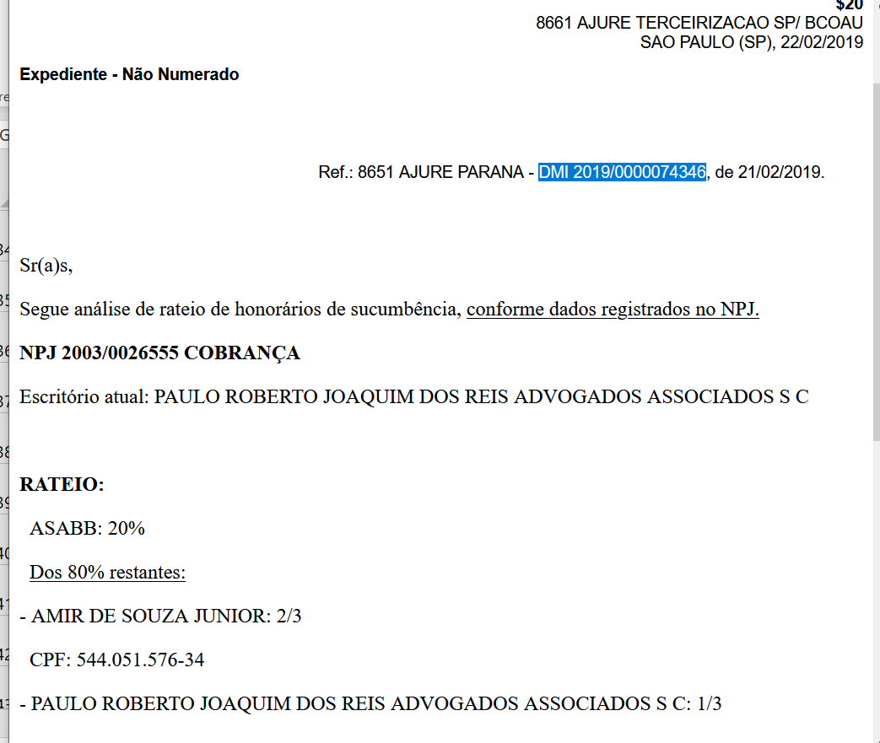
 |  |  |  |  |  |  |  |  |  |  |  | PJ | VERDE | 928759700
 |  |  |  |  |  |  |  |  |  |  |  | PJ | VERDE | 926429576
 |  |  |  |  |  |  |  |  |  |  |  | PF | VERDE | 702234303
 |  |  |  |  |  |  |  |  |  |  |  | PJ | VERDE | 929520192
 |  |  |  |  |  |  |  |  |  |  |  | PJ | VERDE | 918664603
 |  |  |  |  |  |  |  |  |  |  |  | PJ | VERDE | 928319266
 |  |  |  |  |  |  |  |  |  |  |  | PJ | VERDE | 919286750 |  | Não há providências
 |  |  |  |  |  |  |  |  |  |  |  | PF | VERDE | 203767687 |  | Não há providências
 |  |  |  |  |  |  |  |  |  |  |  | PJ | VERDE | 928767517
 |  |  |  |  |  |  |  |  |  |  |  | PJ | VERDE | 928786447
 |  |  |  |  |  |  |  |  |  |  |  | PJ | VERDE | 829216494
 |  |  |  |  |  |  |  |  |  |  |  | PJ | VERDE | 928255283
 |  |  |  |  |  |  |  |  |  |  |  | PF | AMARELO | 105594692 | CORRIGIDO, RECLASSIFICADO.
 |  |  |  |  |  |  |  |  |  |  |  | PF | VERDE | 901762554
 |  |  |  |  |  |  |  |  |  |  |  | PF | VERDE | 901739234
 |  |  |  |  |  |  |  |  |  |  |  | PF | VERDE | 305151631
 |  |  |  |  |  |  |  |  |  |  |  | PF | VERDE | 204825052
 |  |  |  |  |  |  |  |  |  |  |  | PF | VERDE | 909524423
 |  |  |  |  |  |  |  |  |  |  |  | PF | VERDE | 904178405
 |  |  |  |  |  |  |  |  |  |  |  | PJ | VERDE | 929125302
 |  |  |  |  |  |  |  |  |  |  |  | PJ | VERDE | 928319266
 |  |  |  |  |  |  |  |  |  |  |  | PF | VERDE | 200362286
 |  |  |  |  |  |  |  |  |  |  |  | PJ | VERDE | 927636183
 |  |  |  |  |  |  |  |  |  |  |  | PJ | VERDE | 928575268
 |  |  |  |  |  |  |  |  |  |  |  | PJ | VERDE | 918664603
 |  |  |  |  |  |  |  |  |  |  |  | PJ | VERDE | 929331592
 |  |  |  |  |  |  |  |  |  |  |  | PJ | VERDE | 904428775
 |  |  |  |  |  |  |  |  |  |  |  | PF | VERDE | 105155451
 |  |  |  |  |  |  |  |  |  |  |  | PJ | VERDE | 929108780
 |  |  |  |  |  |  |  |  |  |  |  | PJ | VERDE | 928813708
 |  |  |  |  |  |  |  |  |  |  |  | PF | VERDE | 300931726
 |  |  |  |  |  |  |  |  |  |  |  | PF | VERDE | 907799923
 |  |  |  |  |  |  |  |  |  |  |  | PJ | VERDE | 927961993
 |  |  |  |  |  |  |  |  |  |  |  | PJ | VERDE | 927885801
 |  |  |  |  |  |  |  |  |  |  |  | PJ | VERDE | 929326101
 |  |  |  |  |  |  |  |  |  |  |  | PJ | VERDE | 928759700
 |  |  |  |  |  |  |  |  |  |  |  | PJ | VERDE | 928538818
 |  |  |  |  |  |  |  |  |  |  |  | PJ | VERDE | 916145251
...

